Maquettes
Compagnie: Ink inc. |  |  | Membres: Alex Bouchard, Samuel Desjardins, Norman Tao

 | Maquette des interfaces graphiques
 | Maquette graphique représentant les pages-écrans du logiciel prévu. Cela permet d'identifier des ensembles fonctionnels de widget, offert à l'utilisateur.
 | Regroupement conceptuel, plutôt qu'agencement esthétique, pour l'instant. On parle donc d'ERGONOMIE du logiciel

 | Exemple

 | Page écran d'identification

 |  |  |  |  | Indentification

 |  | Votre nom |  | jean-marc

 |  | Votre mot de |  | ***********
 |  | passe

 |  |  | Annuler |  |  | Confirmer

 | Maquette -> Contacts - Projets et Contacts - Compagnie
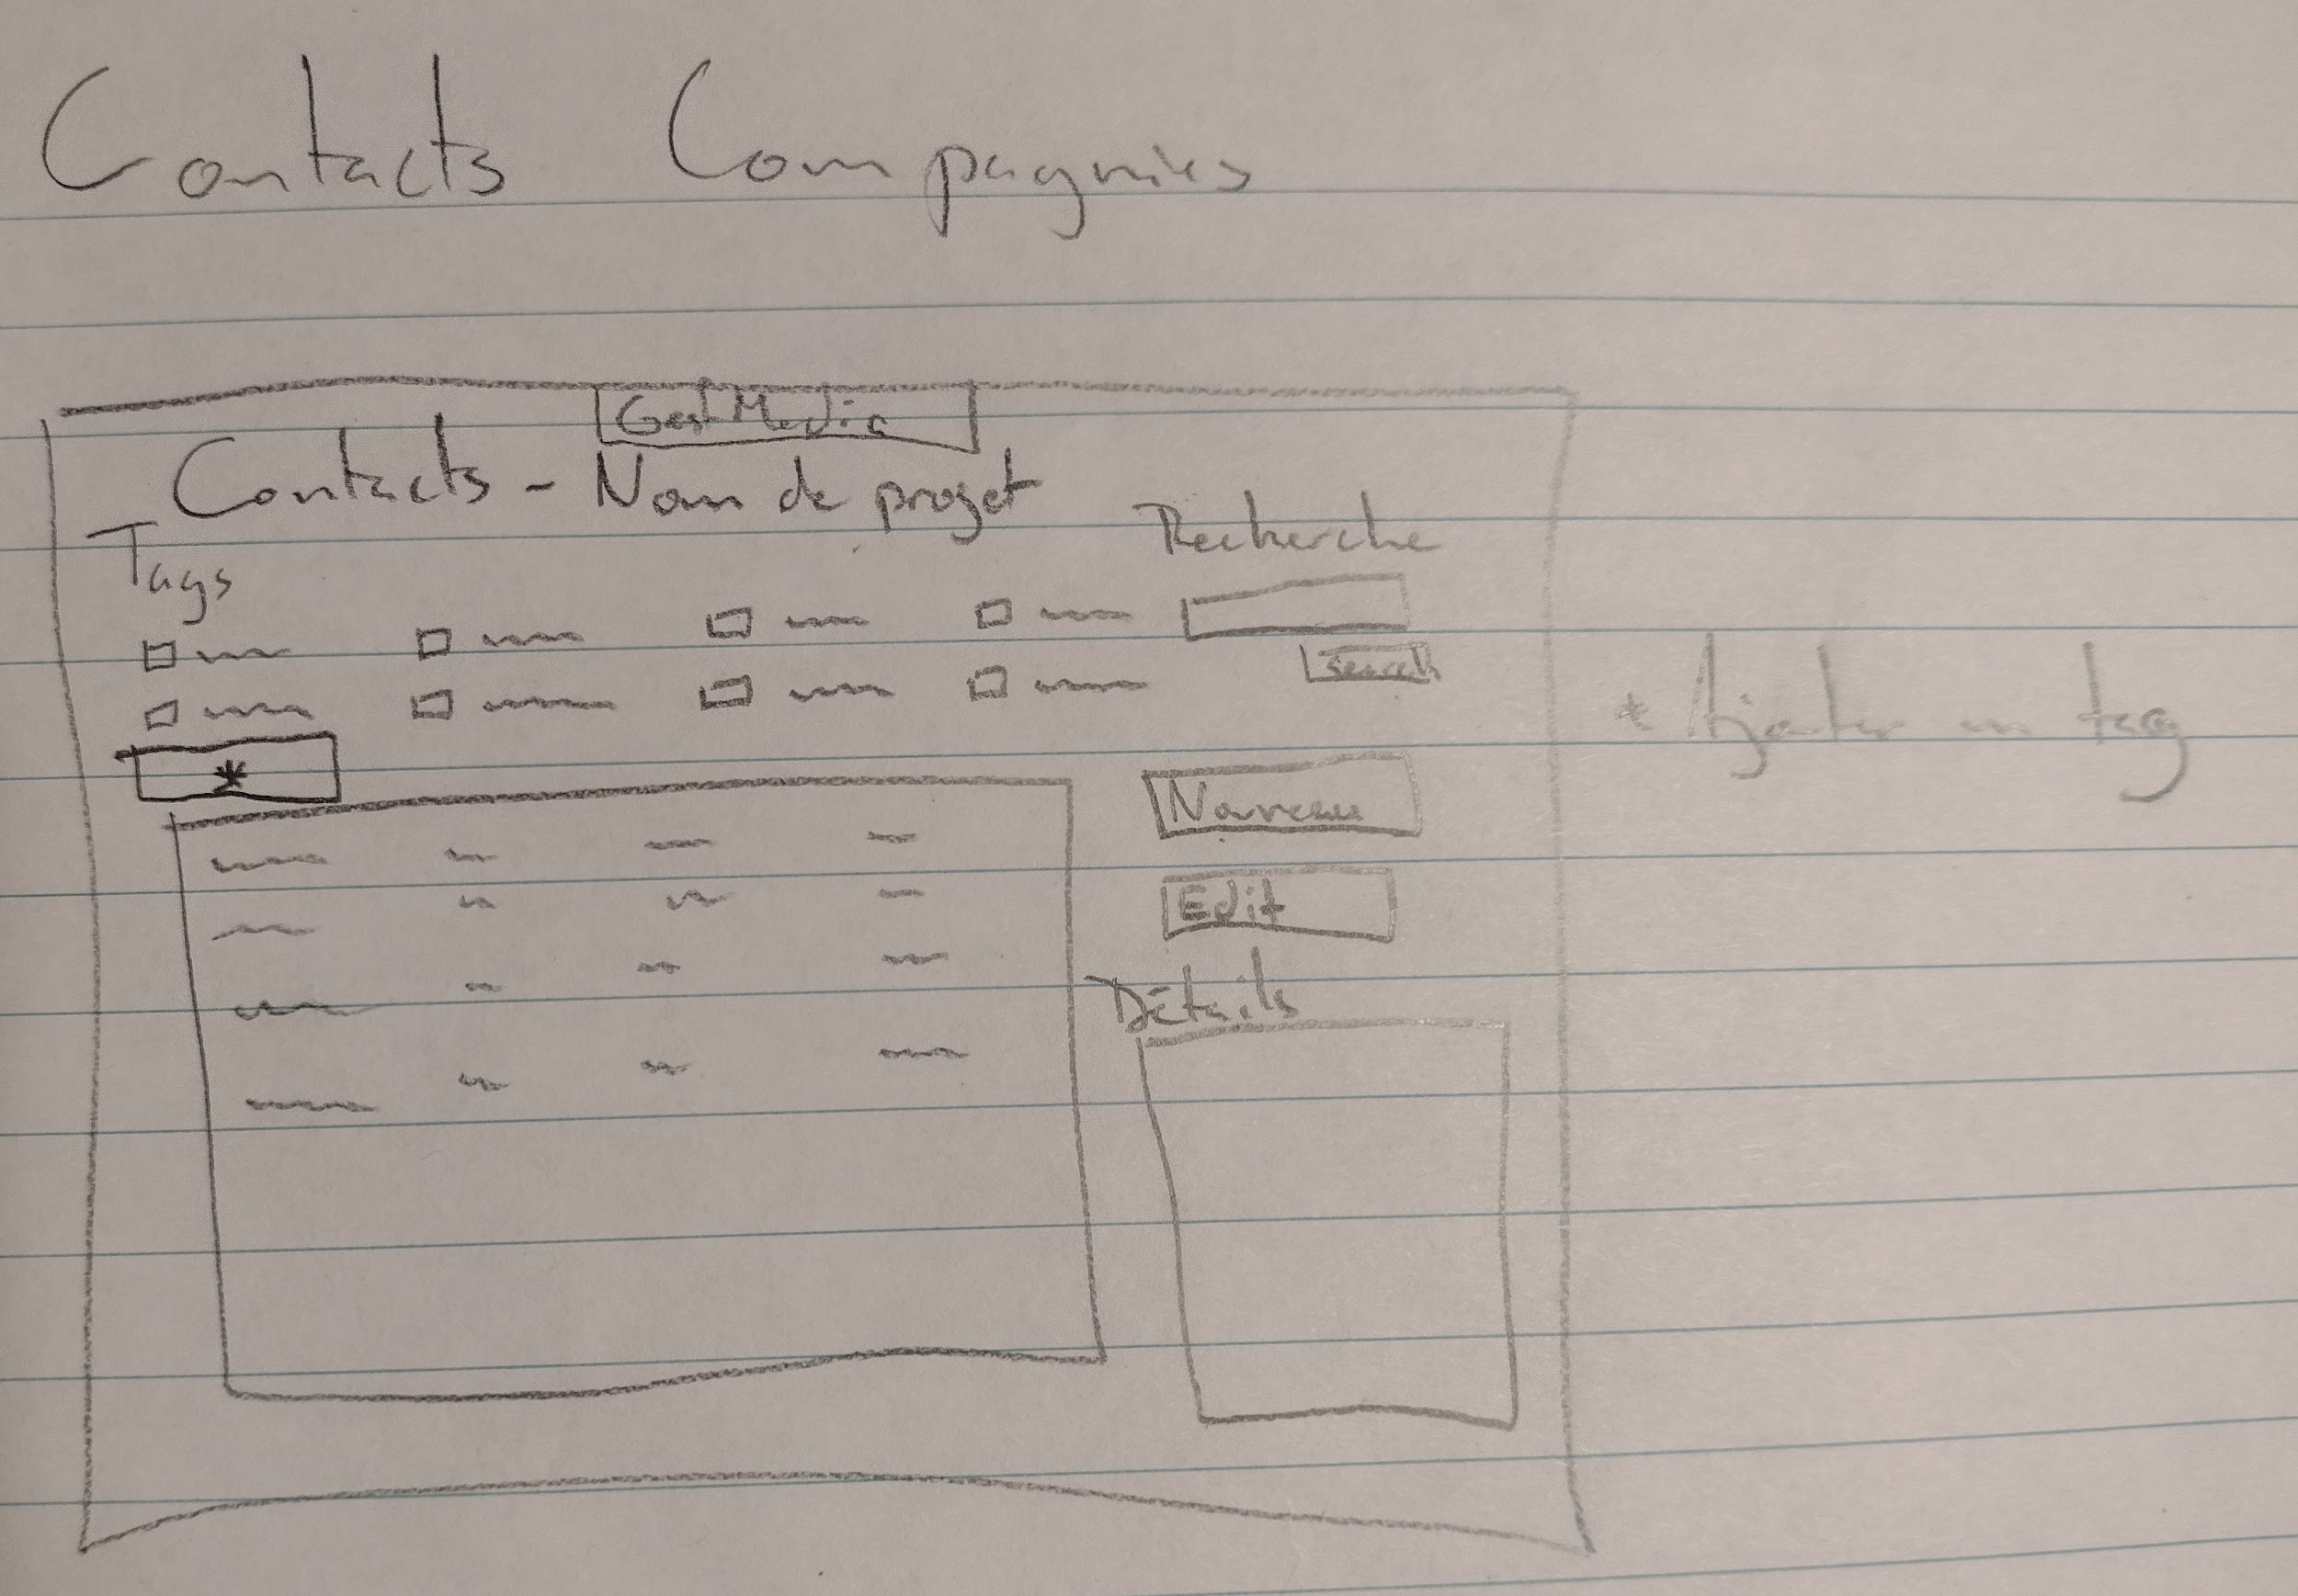

 | Maquette -> Calendrier - Projets et Calendrier - Compagnie
 |  | -> Voir maquette pour Contacts (va être le même template)

Modele de donnees
Compagnie: Ink inc. |  | Membres: Alex Bouchard, Samuel Desjardins, Norman Tao

 | On établit notre diagramme de données. Fichiers plats, BD et SGBD, Big Data, etc. On indique comment nos données sont préservées.

Les tables et/ou fichiers de données

fichier CSV (comma-separated values) |  |  |  | Table de BD relationnelle
 |  |  |  | Nom de la table
nom, | score, | date, |  |  | clé (s'il y a lieu) | Type | valeur par défaut | etc
 |  |  |  | liste des champs
 |  |  | (autres critères possible) | champ
 |  |  |  | champ
 |  |  |  | ...

 |  |  | CVMJMD_clientscorpo

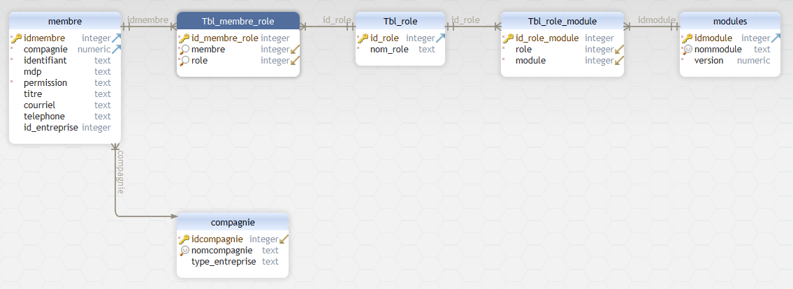

 |  |  | GestMedia_client

